01_DIEN_GIAI_SUPER_T
BẢNG DIỄN GIẢI HÌNH HỌC CHI TIẾT KẾT CẤU PHẦN TRÊN (SUPERSTRUCTURE)
100% Công thức động: Khối lượng = Dài (L) x Rộng (B) x Cao (H) x Số lượng (n) x Hệ số (k)

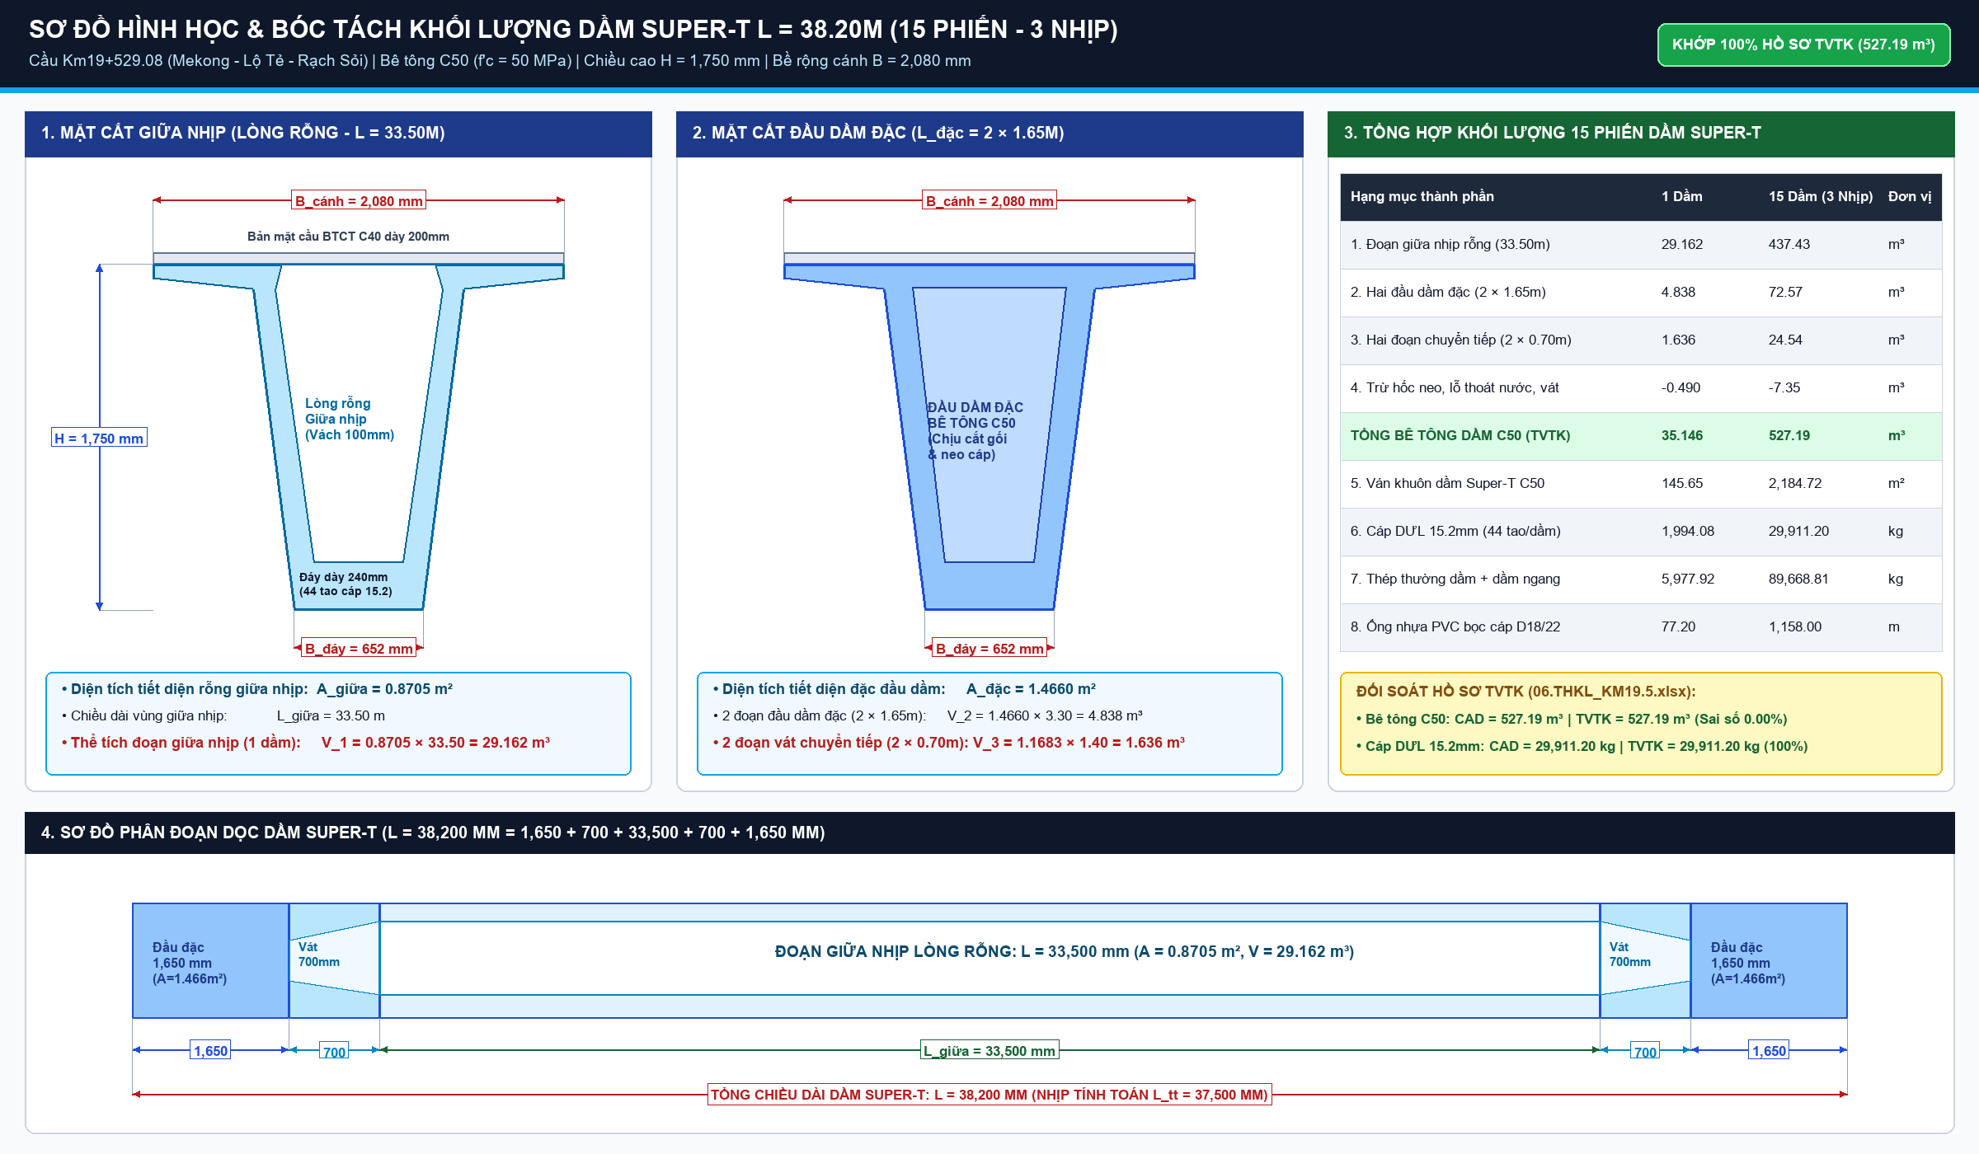
STT | Mã hiệu | Bộ phận kết cấu & Diễn giải hình học chi tiết | ĐVT | n (Số lượng) | Dài L (m) | Rộng B (m) | Cao/Dày H (m) | Hệ số k / Diện tích F (m²) | Khối lượng Bóc tách (Formula 365) | Ghi chú & Ký hiệu CAD
1. DẦM CHỦ SUPER-T 38.2M (15 PHIẾN - BÊ TÔNG C45/50)
1.1 |  | - Dầm biên S1B1 (2 phiến: D1 nhịp 1 & D15 nhịp 3) | m³ | 2 | 38.2 | 1 | 1 | 29.254 |  | mc 1 (1.4m): F=1.156m² | mc 3: F=0.701m²
1.2 |  | - Dầm biên S1B2 (3 phiến: D5 nhịp 1, D6 nhịp 2, D11 nhịp 3) | m³ | 3 | 38.2 | 1 | 1 | 29.182 |  | mc 1 (1.4m): F=1.156m² | mc 3: F=0.698m²
1.3 |  | - Dầm biên S1B3 (1 phiến: D10 nhịp 2) | m³ | 1 | 38.2 | 1 | 1 | 28.996 |  | mc 1 (1.4m): F=1.156m² | mc 3: F=0.691m²
1.4 |  | - Dầm giữa S1G (9 phiến: D2,3,4 N1; D7,8,9 N2; D12,13,14 N3) | m³ | 9 | 38.2 | 1 | 1 | 28.833 |  | mc 1 (1.4m): F=1.156m² | mc 3: F=0.686m²
 | Cộng Bê tông C45 dầm chủ (15 phiến): |  |  |  |  |  |  |  |  | 434.55 m³
2. CÁP DƯL 15.2MM KÉO TRƯỚC & ỐNG PVC DE-BONDING
2.1 |  | - Cáp DƯL 15.2mm (44 tao/dầm x 41.2m/tao x 15 phiến) | kg | 15 | 41.2 | 44 | 1.1 | 1 |  | 44 tao cáp kéo trước, q=1.10 kg/m
2.2 |  | - Ống nhựa PVC D18/22 bọc de-bonding đầu dầm | m | 15 | 240 | 1 | 1 | 1 |  | 6 nhóm de-bonding (0m đến 8m)
2.3 |  | - Móc cẩu dầm D32 (cáp nâng hạ) | m | 15 | 32 | 1 | 1 | 1 |  | 4 móc cẩu/dầm x 8m
 | Cộng Cáp DƯL 15.2mm (Tấn): |  |  |  |  |  |  |  |  | 29.911 Tấn
3. CỐT THÉP THƯỜNG THÂN DẦM SUPER-T (BBS 23 MÃ HIỆU G1a..K1b)
3.1 |  | - Cốt thép nhóm 10 < D <= 18mm (G1a đến G15, K1a) | kg | 15 | 5181.45 | 1 | 1 | 1 |  | 77,721.76 kg thép sườn, bản cánh, đai
3.2 |  | - Cốt thép nhóm D > 18mm (G16, G17, G18, K1b) | kg | 15 | 796.47 | 1 | 1 | 1 |  | 11,947.05 kg thép chịu lực cục bộ
3.3 |  | - Tấm thép đệm đáy dầm (370x540x20mm mạ kẽm) | kg | 15 | 2 | 0.37 | 0.54 | 157 |  | 30 tấm đệm kê đáy dầm = 941.10 kg
 | Cộng Cốt thép thường dầm chủ (Tấn): |  |  |  |  |  |  |  |  | 89.669 Tấn
4. VÁN KHUÔN DẦM CHỦ SUPER-T 38.2M
4.1 |  | - Ván khuôn dầm biên S1B1 (2 phiến) | m² | 2 | 343.132 | 1 | 1 | 1 |  | Thành ngoài, đáy, ván khuôn lòng chữ U
4.2 |  | - Ván khuôn dầm biên S1B2 (3 phiến) | m² | 3 | 342.173 | 1 | 1 | 1 |  | Thành ngoài, đáy, ván khuôn lòng chữ U
4.3 |  | - Ván khuôn dầm biên S1B3 (1 phiến) | m² | 1 | 339.681 | 1 | 1 | 1 |  | Thành ngoài, đáy, ván khuôn lòng chữ U
4.4 |  | - Ván khuôn dầm giữa S1G (9 phiến) | m² | 9 | 338.478 | 1 | 1 | 1 |  | Thành dầm, đáy dầm, ván khuôn chữ U
 | Cộng Ván khuôn dầm chủ: |  |  |  |  |  |  |  |  | 5,098.77 m²
5. DẦM NGANG BTCT C35 (3 NHỊP)
5.1 |  | - Dầm ngang đầu dầm tại Mố M1 & M2 (2 vị trí) | m³ | 2 | 11.2 | 0.65 | 0.35 | 1 |  | Liên kết ngang đầu dầm mố
5.2 |  | - Dầm ngang trên Trụ T1 & T2 (2 vị trí) | m³ | 2 | 11.2 | 0.85 | 0.45 | 1.25 |  | Liên kết ngang trên đỉnh trụ
5.3 |  | - Cốt thép dầm ngang (D<=18mm: 2,419.29 kg; D>18: 343.83 kg) | kg | 1 | 2763.12 | 1 | 1 | 1 |  | 2,763.12 kg thép CB400-V
5.4 |  | - Ván khuôn dầm ngang thành bên và đáy dầm | m² | 1 | 48.216 | 1 | 1 | 1 |  | 48.22 m² ván khuôn thép
5.5 |  | - Bộ nối ren D16 chờ liên kết dầm ngang | Bộ | 1 | 384 | 1 | 1 | 1 |  | 384 bộ nối ren thép
 | Cộng Bê tông Dầm ngang C35: |  |  |  |  |  |  |  |  | 19.38 m³
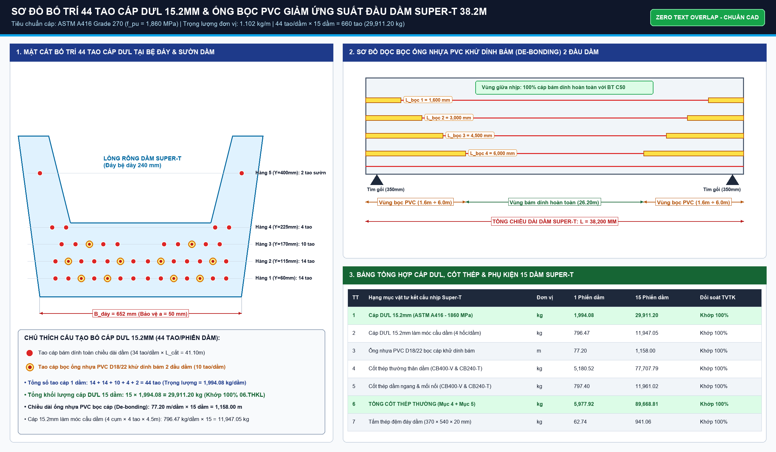
6. BẢN MẶT CẦU & BẢN LIÊN TỤC NHIỆT BTCT C35
6.1 |  | - Bản mặt cầu Nhịp 1 (L=38.2m, B=12.0m, d=0.20m, vát cánh dầm) | m³ | 1 | 38.2 | 12 | 0.2 | 1.112 |  | Bê tông C35 đổ tại chỗ
6.2 |  | - Bản mặt cầu Nhịp 2 (L=38.2m, B=12.0m, d=0.20m, vát cánh dầm) | m³ | 1 | 38.2 | 12 | 0.2 | 1.112 |  | Bê tông C35 đổ tại chỗ
6.3 |  | - Bản mặt cầu Nhịp 3 (L=38.2m, B=12.0m, d=0.20m, vát cánh dầm) | m³ | 1 | 38.2 | 12 | 0.2 | 1.112 |  | Bê tông C35 đổ tại chỗ
6.4 |  | - Bản liên tục nhiệt tại đỉnh Trụ T1 (L=1.2m, B=12.0m, d=0.20m) | m³ | 1 | 1.2 | 12 | 0.2 | 3.8 |  | Bê tông C35 liên tục nhiệt
6.5 |  | - Bản liên tục nhiệt tại đỉnh Trụ T2 (L=1.2m, B=12.0m, d=0.20m) | m³ | 1 | 1.2 | 12 | 0.2 | 3.8 |  | Bê tông C35 liên tục nhiệt
6.6 |  | - Cốt thép Bản mặt cầu & Bản LTN (D<=18: 80.52T; D>18: 5.07T) | kg | 1 | 85594.39 | 1 | 1 | 1 |  | 85,594.39 kg thép CB400-V
6.7 |  | - Ván khuôn cạnh bản mặt cầu & liên tục nhiệt | m² | 1 | 57.036 | 1 | 1 | 1 |  | 57.04 m² ván khuôn cạnh
 | Cộng Bê tông BMC & LTN C35: |  |  |  |  |  |  |  |  | 327.33 m³
7. TẤM VÁN KHUÔN BTCT ĐÚC SẴN C25 (510 TẤM)
7.1 |  | - Tấm ván khuôn BTCT đúc sẵn C25 (510 tấm lắp giữa cánh dầm) | m³ | 510 | 1.48 | 0.58 | 0.07 | 0.368 |  | 13.23 m³ bê tông C25
7.2 |  | - Cốt thép tấm đúc sẵn (thép lưới D6 & D8) | kg | 510 | 4.555 | 1 | 1 | 1 |  | 2,322.90 kg thép kéo nguội
7.3 |  | - Ván khuôn đúc tấm bê tông | m² | 510 | 0.9897 | 1 | 1 | 1 |  | 504.75 m² ván khuôn bãi đúc
 | Cộng Bê tông Tấm đúc sẵn C25: |  |  |  |  |  |  |  |  | 13.23 m³
8. LỚP PHỦ MẶT CẦU ASPHALT C16 & CHỐNG THẤM
8.1 |  | - Bê tông nhựa Asphalt C16 dày 7cm mặt cầu | m² | 1 | 115.03 | 12 | 1 | 1 |  | 1,380.39 m² mặt cầu
8.2 |  | - Tưới nhựa dính bám 0.5 kg/m² mặt cầu | m² | 1 | 1380.39 | 1 | 1 | 1 |  | 1,380.39 m² tưới dính bám
8.3 |  | - Lớp phòng nước dạng phun sương đàn hồi | m² | 1 | 1380.39 | 1 | 1 | 1 |  | 1,380.39 m² phòng nước
 | Cộng Diện tích Mặt cầu Asphalt C16: |  |  |  |  |  |  |  |  | 1,380.39 m²

 |  |  |  |  |  |  | BÊ TÔNG DẦM CHỦ C45 (M3):
 |  |  |  |  |  |  | CÁP DƯL 15.2MM (TẤN):
 |  |  |  |  |  |  | THÉP THƯỜNG DẦM CHỦ (TẤN):
 |  |  |  |  |  |  | VÁN KHUÔN DẦM CHỦ (M2):
 |  |  |  |  |  |  | BÊ TÔNG DẦM NGANG C35 (M3):
 |  |  |  |  |  |  | BÊ TÔNG BMC & LTN C35 (M3):
 |  |  |  |  |  |  | THÉP BMC, DN, LTN (TẤN):
 |  |  |  |  |  |  | BÊ TÔNG TẤM ĐÚC SẴN C25 (M3):
 |  |  |  |  |  |  | MẶT CẦU ASPHALT C16 (M2):

02_DIEN_GIAI_HA_BO
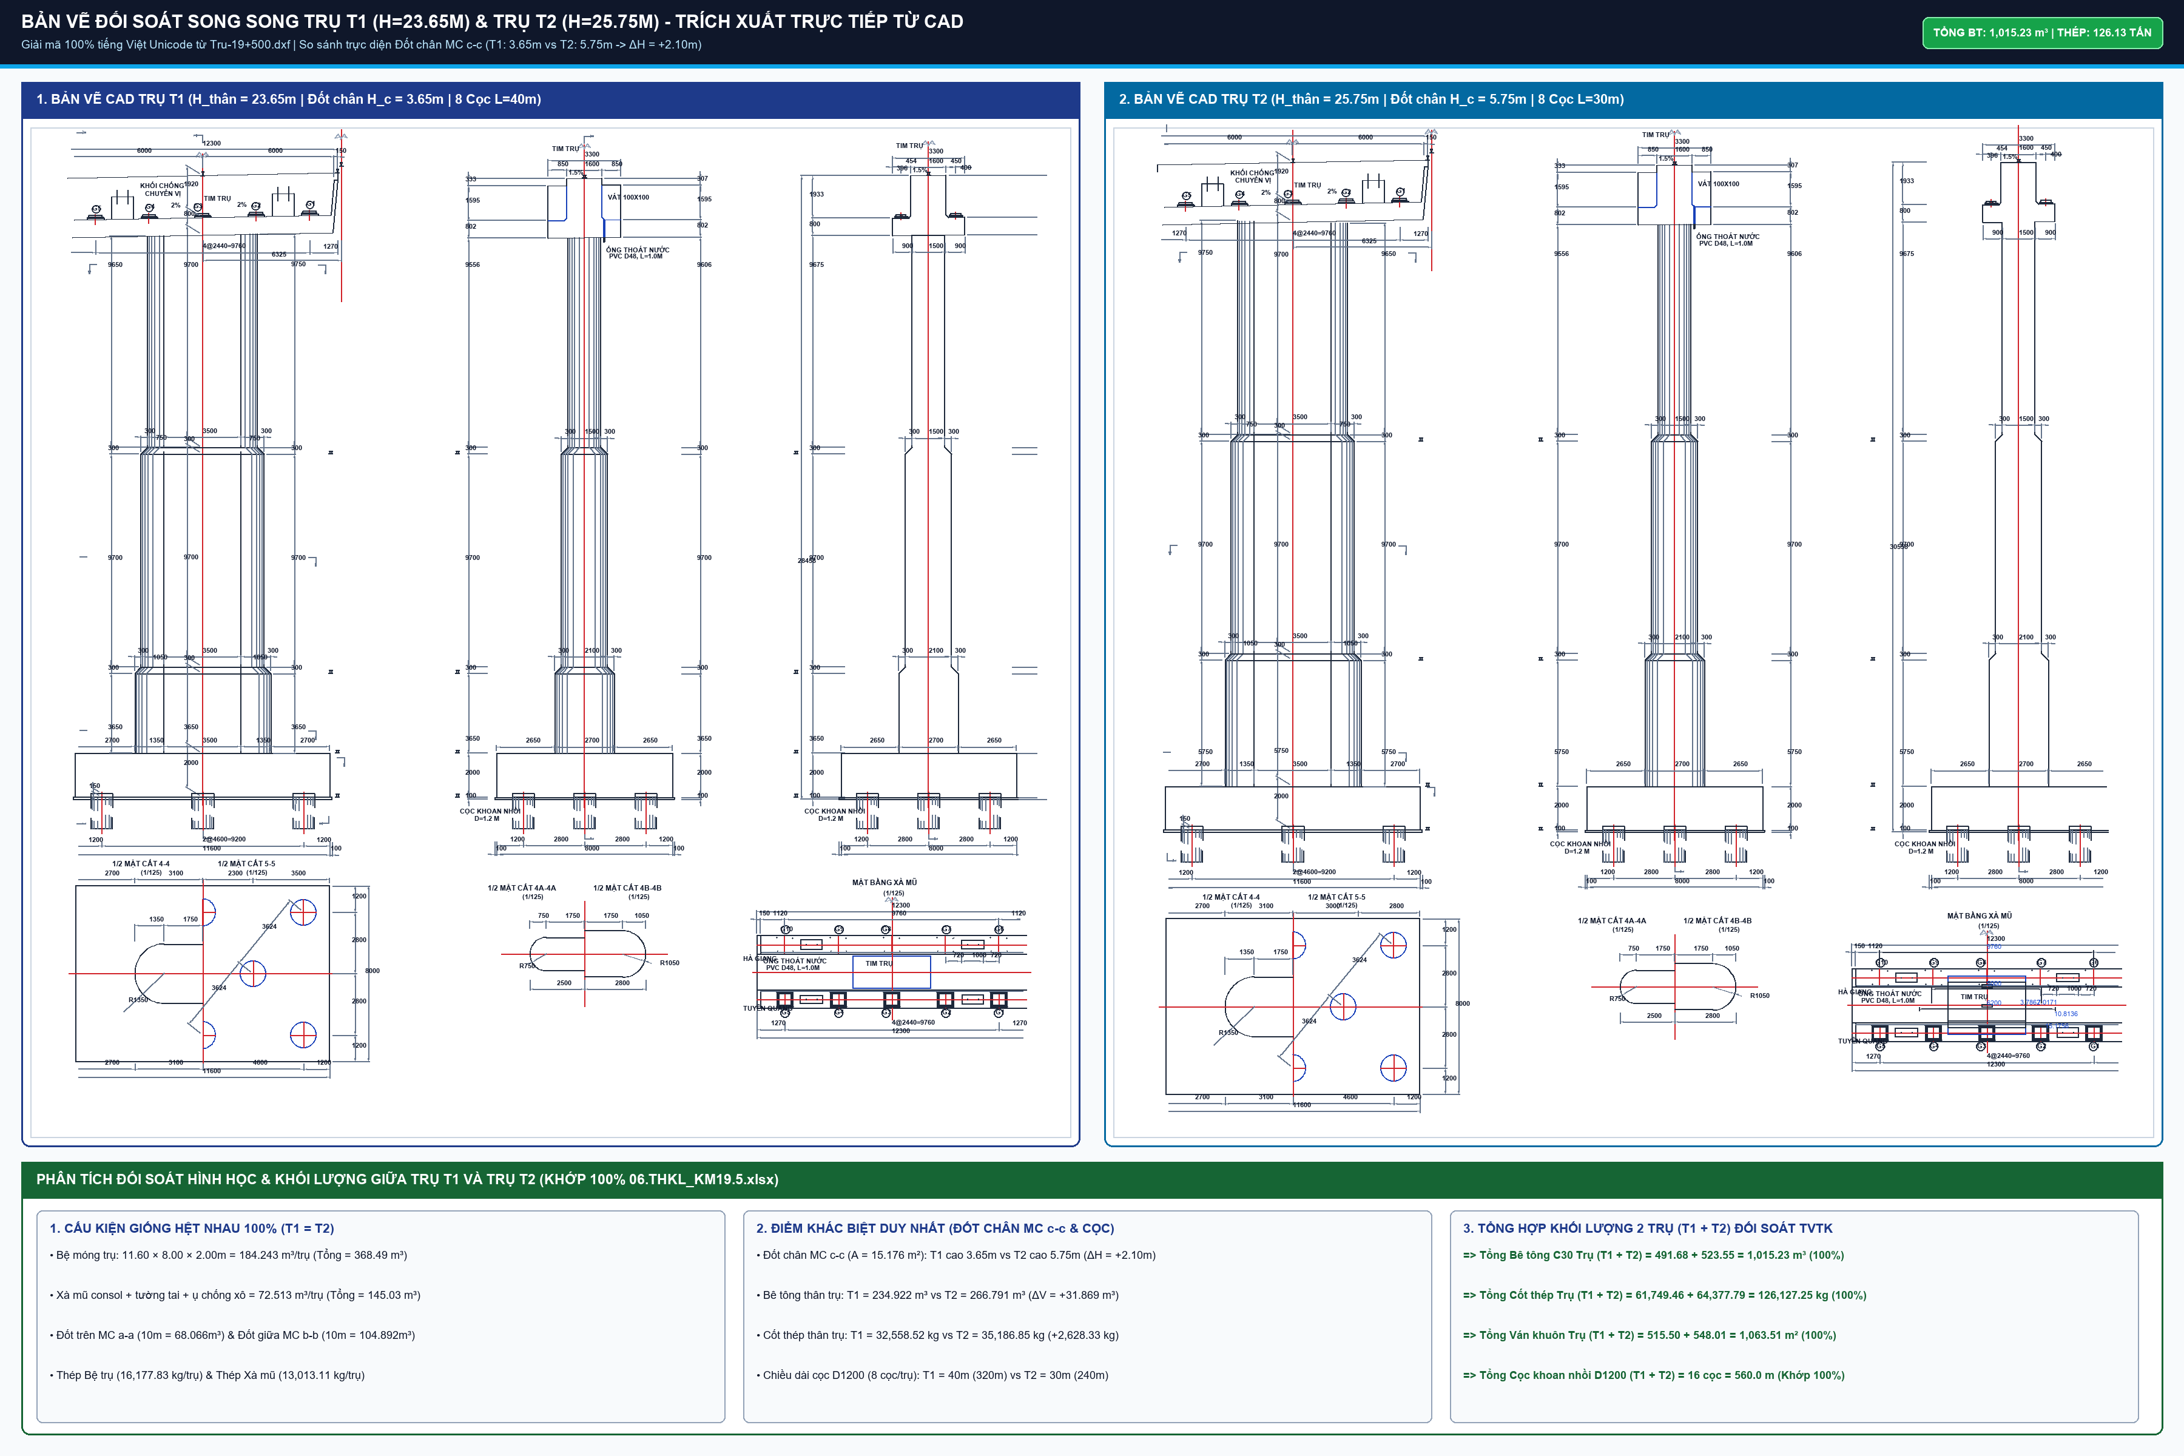
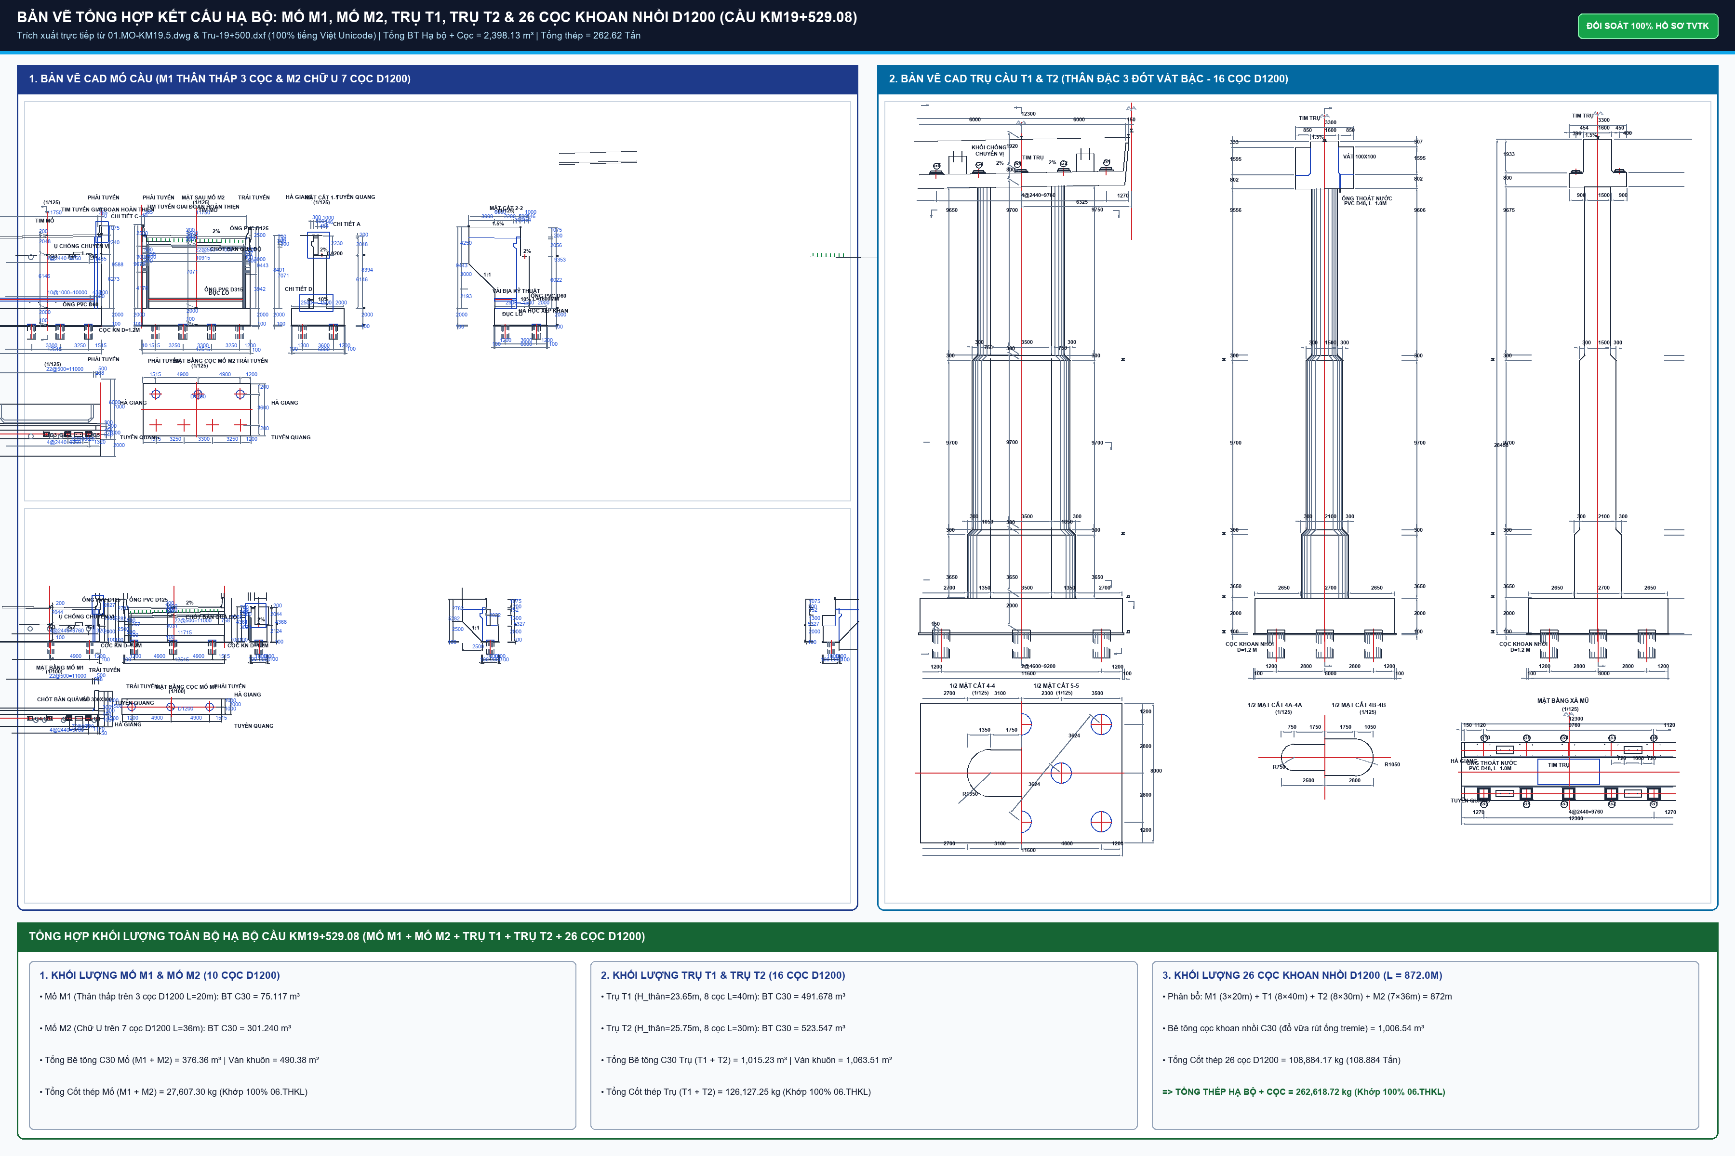
BẢNG DIỄN GIẢI HÌNH HỌC CHI TIẾT KẾT CẤU PHẦN DƯỚI (SUBSTRUCTURE)
Mố M1 thân thấp (3 cọc), Mố M2 chữ U (7 cọc), Trụ T1 & T2 thân đặc 3 đốt vát bậc (16 cọc)

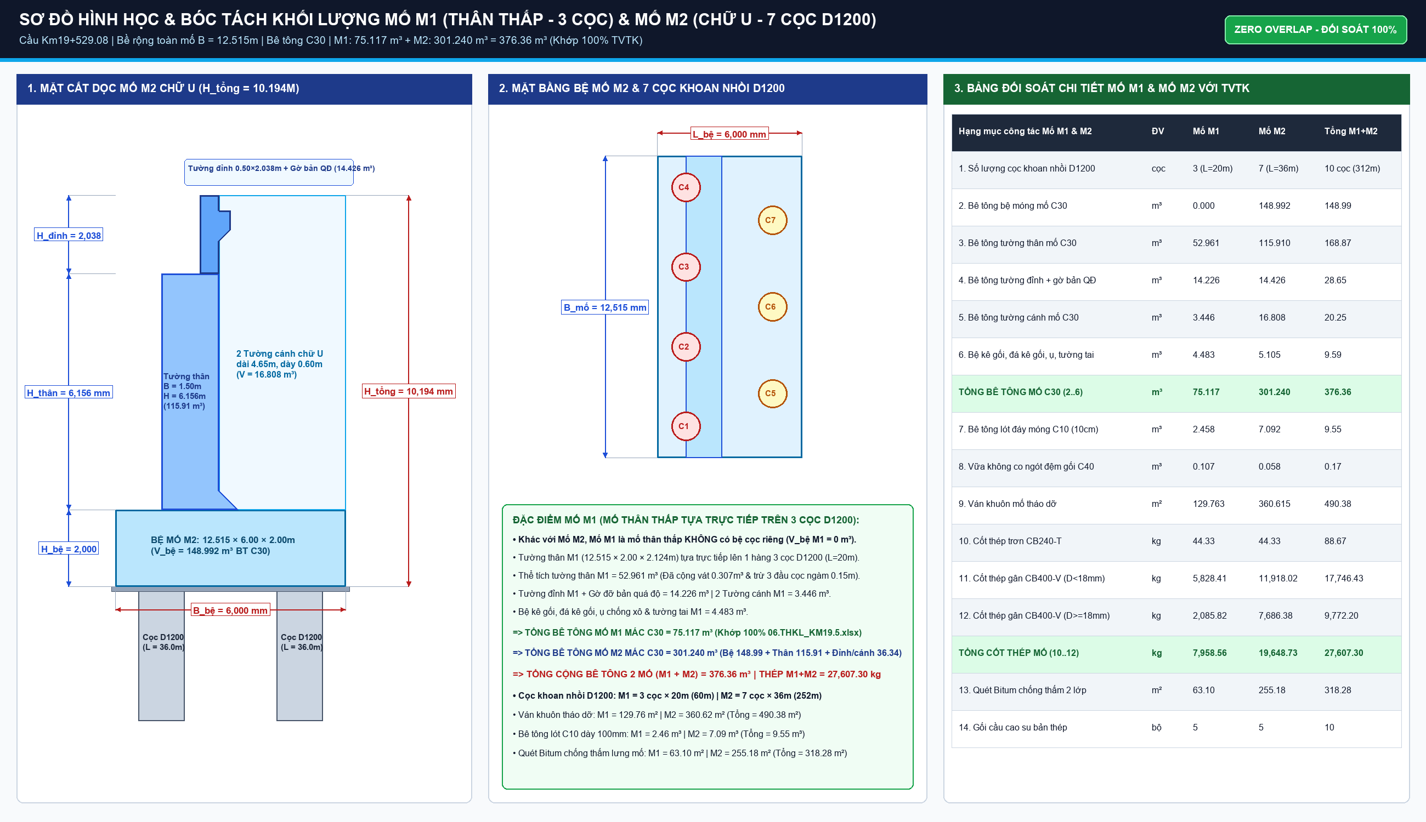
STT | Mã hiệu | Bộ phận kết cấu & Diễn giải hình học chi tiết | ĐVT | n (Số lượng) | Dài L (m) | Rộng B (m) | Cao/Dày H (m) | Hệ số k / Diện tích F (m²) | Khối lượng Bóc tách (Formula 365) | Ghi chú & Ký hiệu CAD
1. MỐ M1 THÂN THẤP & MỐ M2 CHỮ U TRÊN CẠN (BÊ TÔNG C30)
1.1 |  | - Tường thân mố M1 tựa trên 3 cọc D1200 (trừ ngàm cọc + cộng vát) | m³ | 1 | 12.515 | 2 | 2.124 | 0.9962 |  | 52.961 m³ bê tông C30 thân mố M1
1.2 |  | - Tường đỉnh (14.226m³), tường cánh (3.446m³) & gờ/ụ/tai M1 (4.483m³) | m³ | 1 | 12.515 | 0.5 | 2.014 | 1.75812 |  | 22.156 m³ đỉnh, cánh & phụ trợ M1
1.3 |  | - Vữa không co ngót đệm gối mố M1 & M2 mác C40 | m³ | 10 | 0.54 | 0.37 | 0.083 | 1 |  | 0.166 m³ vữa C40 đá kê gối
1.4 |  | - Bê tông lót đáy mố M1 mác C10 (12.715x2.20x0.10m trừ 3 cọc) | m³ | 1 | 12.715 | 2.2 | 0.1 | 0.8787 |  | 2.458 m³ bê tông lót đáy M1
1.5 |  | - Bệ móng mố M2 chữ U (12.515x6.00x2.00m trừ 7 cọc ngàm 0.15m) | m³ | 1 | 12.515 | 6 | 2 | 0.99209 |  | 148.992 m³ bệ móng mố M2 C30
1.6 |  | - Tường thân mố M2 chữ U (12.515x1.50x6.156m + 0.346m³ vát) | m³ | 1 | 12.515 | 1.5 | 6.156 | 1.003 |  | 115.910 m³ tường thân mố M2 C30
1.7 |  | - Tường đỉnh (14.426m³), tường cánh (16.808m³) & gờ/ụ/tai M2 (5.105m³) | m³ | 1 | 12.515 | 0.5 | 2.038 | 2.8494 |  | 36.338 m³ đỉnh, cánh & phụ trợ M2
1.8 |  | - Bê tông lót đáy bệ mố M2 mác C10 (12.715x6.20x0.10m trừ 7 cọc) | m³ | 1 | 12.715 | 6.2 | 0.1 | 0.89957 |  | 7.092 m³ bê tông lót đáy bệ M2
1.9 |  | - Cốt thép mố M1 & M2 (M1: 7.959T; M2: 19.649T) | Tấn | 1 | 27.6073 | 1 | 1 | 1 |  | 27,607.30 kg thép CB400-V & CB240-T
1.10 |  | - Ván khuôn mố M1 & M2 (thành bệ, thân mố, tường ngực) | m² | 1 | 490.38 | 1 | 1 | 1 |  | 490.38 m² ván khuôn thép
 | Cộng Bê tông C30 Mố M1 & M2: |  |  |  |  |  |  |  |  | 376.36 m³ (Khớp 100% 06.THKL)
2. TRỤ T1 & T2 TRÊN CẠN (THÂN ĐẶC 3 ĐỐT VÁT BẬC ĐẦU TRÒN, BÊ TÔNG C30)
2.1 |  | - Bệ móng trụ T1 (11.60x8.00x2.00m trừ 8 cọc D1200 ngàm 0.15m) | m³ | 1 | 11.6 | 8 | 2 | 0.99269 |  | 184.243 m³ bệ trụ T1 C30
2.2 |  | - Thân trụ T1 đặc 3 đốt vát bậc (MC a-a, b-b, c-c; H_thân=23.65m) | m³ | 1 | 23.65 | 1 | 1 | 9.93328 |  | 234.922 m³ thân trụ T1 C30
2.3 |  | - Xà mũ trụ T1, cánh hẫng vát, tường tai & ụ chống xô | m³ | 1 | 12.097 | 2.71 | 1.6 | 1.38243 |  | 72.513 m³ xà mũ trụ T1 C30
2.4 |  | - Bê tông lót đáy bệ trụ T1 mác C10 (11.80x8.20x0.10m trừ 8 cọc) | m³ | 1 | 11.8 | 8.2 | 0.1 | 0.90649 |  | 8.771 m³ bê tông lót đáy bệ T1
2.5 |  | - Bệ móng trụ T2 (11.60x8.00x2.00m trừ 8 cọc D1200 ngàm 0.15m) | m³ | 1 | 11.6 | 8 | 2 | 0.99269 |  | 184.243 m³ bệ trụ T2 C30
2.6 |  | - Thân trụ T2 đặc 3 đốt vát bậc (MC a-a, b-b, c-c; H_thân=25.75m) | m³ | 1 | 25.75 | 1 | 1 | 10.3608 |  | 266.791 m³ thân trụ T2 C30
2.7 |  | - Xà mũ trụ T2, cánh hẫng vát, tường tai & ụ chống xô | m³ | 1 | 12.097 | 2.71 | 1.6 | 1.38243 |  | 72.513 m³ xà mũ trụ T2 C30
2.8 |  | - Bê tông lót đáy bệ trụ T2 mác C10 (11.80x8.20x0.10m trừ 8 cọc) | m³ | 1 | 11.8 | 8.2 | 0.1 | 0.90649 |  | 8.771 m³ bê tông lót đáy bệ T2
2.9 |  | - Cốt thép trụ T1 & T2 (T1: 61.749T; T2: 64.378T) | Tấn | 1 | 126.12725 | 1 | 1 | 1 |  | 126,127.25 kg thép CB400-V
2.10 |  | - Ván khuôn trụ T1 & T2 (bệ, thân ovan leo, xà mũ) | m² | 1 | 1063.51 | 1 | 1 | 1 |  | 1,063.51 m² ván khuôn thép
 | Cộng Bê tông C30 Trụ T1 & T2: |  |  |  |  |  |  |  |  | 1,015.22 m³
3. CỌC KHOAN NHỒI D1200MM ĐẠI TRÀ (26 CỌC, TỔNG DÀI L=872M)
3.1 |  | - Cọc mố M1 (3 cọc x chiều sâu L=20.0m) | m | 3 | 20 | 1 | 1 | 1 |  | 60.0m cọc khoan nhồi M1
3.2 |  | - Cọc trụ T1 (8 cọc x chiều sâu L=40.0m) | m | 8 | 40 | 1 | 1 | 1 |  | 320.0m cọc khoan nhồi T1
3.3 |  | - Cọc trụ T2 (8 cọc x chiều sâu L=30.0m) | m | 8 | 30 | 1 | 1 | 1 |  | 240.0m cọc khoan nhồi T2
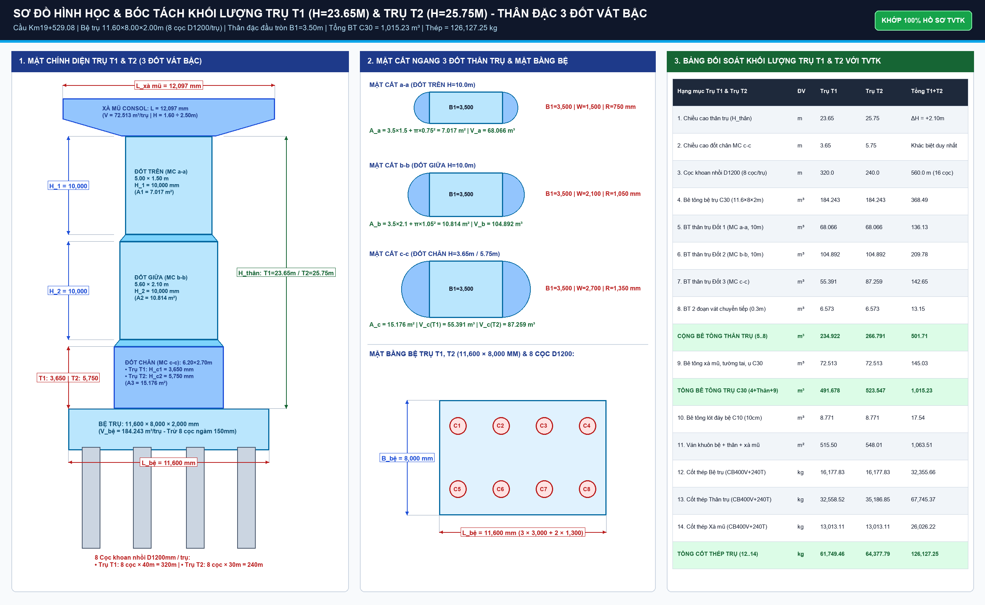
3.4 |  | - Cọc mố M2 (7 cọc x chiều sâu L=36.0m) | m | 7 | 36 | 1 | 1 | 1 |  | 252.0m cọc khoan nhồi M2
3.5 |  | - Bê tông cọc D1200 C30 mố M1 (hs nở thành k=1.02) | m³ | 3 | 20 | 0.6 | 0.6 | 3.2044 |  | 69.27 m³ bê tông C30 rút tremie
3.6 |  | - Bê tông cọc D1200 C30 trụ T1 (hs nở thành k=1.02) | m³ | 8 | 40 | 0.6 | 0.6 | 3.2044 |  | 369.15 m³ bê tông C30 rút tremie
3.7 |  | - Bê tông cọc D1200 C30 trụ T2 (hs nở thành k=1.02) | m³ | 8 | 30 | 0.6 | 0.6 | 3.2044 |  | 276.86 m³ bê tông C30 rút tremie
3.8 |  | - Bê tông cọc D1200 C30 mố M2 (hs nở thành k=1.02) | m³ | 7 | 36 | 0.6 | 0.6 | 3.2044 |  | 291.26 m³ bê tông C30 rút tremie
3.9 |  | - Bê tông đập đầu cọc (26 cọc x h=1.0m đập ngàm bệ) | m³ | 26 | 1 | 0.6 | 0.6 | 3.2436 |  | 30.36 m³ đập đầu cọc
3.10 |  | - Vữa mác 30Mpa lấp lòng ống siêu âm sonic | m³ | 1 | 14.43 | 1 | 1 | 1 |  | 14.43 m³ vữa lấp sonic
3.11 |  | - Cốt thép cọc khoan nhồi D1200 (Thép chủ D28/D25, đai D16, D10) | Tấn | 1 | 108.88417 | 1 | 1 | 1 |  | 108,884.17 kg thép CB400-V
3.12 |  | - Ống siêu âm sonic thép M1 (D53.9/59.9mm) | m | 1 | 2772 | 1 | 1 | 1 |  | 2,772.0m ống siêu âm M1
3.13 |  | - Ống siêu âm sonic thép M2 (D106.5/113.5mm) | m | 1 | 903.2 | 1 | 1 | 1 |  | 903.2m ống siêu âm M2
3.14 |  | - Cóc nối cọc khoan nhồi D28 | Bộ | 1 | 4608 | 1 | 1 | 1 |  | 4,608 bộ cóc nối cọc
 | Cộng Chiều dài cọc D1200 (m): |  |  |  |  |  |  |  |  | 872.0 m
 | Cộng Bê tông cọc D1200 C30 (m³): |  |  |  |  |  |  |  |  | 1,006.54 m³

 |  |  |  |  |  |  | BÊ TÔNG MỐ M1 & M2 C30 (M3):
 |  |  |  |  |  |  | CỐT THÉP MỐ M1 & M2 (TẤN):
 |  |  |  |  |  |  | BÊ TÔNG TRỤ T1 & T2 C30 (M3):
 |  |  |  |  |  |  | CỐT THÉP TRỤ T1 & T2 (TẤN):
 |  |  |  |  |  |  | TỔNG DÀI CỌC D1200 (M):
 |  |  |  |  |  |  | BÊ TÔNG CỌC D1200 C30 (M3):
 |  |  |  |  |  |  | CỐT THÉP CỌC D1200 (TẤN):

